Hoja1
TAD (Edificio) |  |  | TAD (Persona)
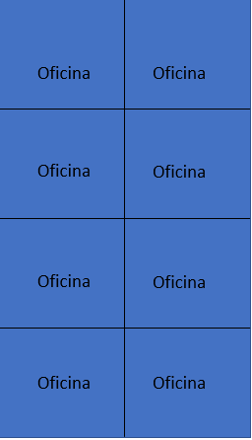 |  |  | 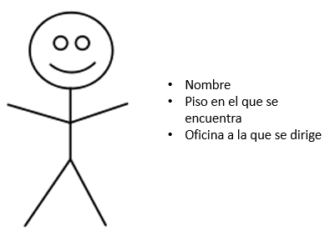

 |  |  | {inv:
 |  |  | piso en el que se encuentra > 0
 |  |  | oficina a la que se dirige > 0

{inv: cantidadOficinas>0} |  |  | Operaciones primitivas:

 |  |  | CrearPersona: | Texto x Entero x Entero | Persona
Operaciones primitivas: |  |  | PonerNombre: | Texto
 |  |  | ObtenerPisoDondeSeEncuentra: |  | Entero
CrearEdificio: |  | →Edificio | PonerPisoDondeSeEncuentra: | Entero
Ascensor: | Persona x Entero | →Texto | ObtenerOficinaDondeSeDirige: |  | Entero
Print: | Entero | →Texto | PonerOficinaDondeSeDirige: | Entero
 |  |  | ImprimirPersona2 |  | Texto
 |  |  | ImprimirPersona2 |  | Texto

